環境構築手順 （ESP-IDF）
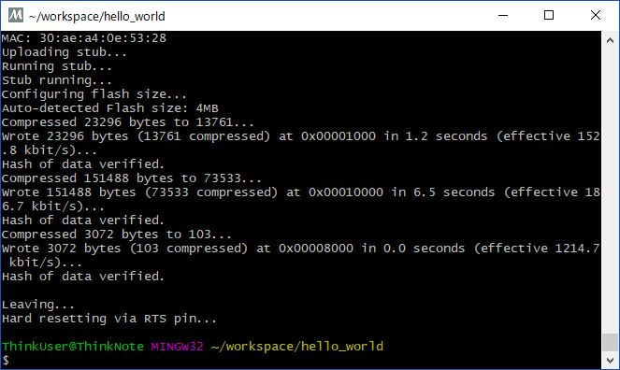
クロスコンパイル環境の基本的なツールチェーンを導入する手順

（１）ツールチェーンの導入
 |  | 開発環境一式をインストールする為に、インストール先のドライブ直下にディレクトリを作成

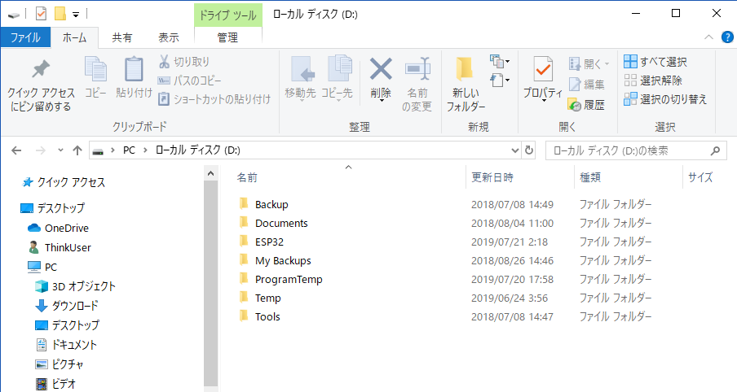

 |  | ツールチェーンのインストールの詳細については次のページを参照

 |  |  | https://docs.espressif.com/projects/esp-idf/en/stable/get-started/windows-setup.html

 |  | ツールチェーンをダウンロード、現時点（2019/07/21）では次のURL

 |  |  | https://dl.espressif.com/dl/esp32_win32_msys2_environment_and_toolchain-20181001.zip
 |  |  | https://dl.espressif.com/dl/esp32_win32_msys2_environment_and_gcc8_toolchain-20191231.zip
 |  |  | https://dl.espressif.com/dl/esp32_win32_msys2_environment_and_esp2020r2_toolchain-20200601.zip

 |  | ダウンロードしたツールチェーンを作成したフォルダに解凍する

 |  | 解凍したフォルダの"mingw32.exe"を実行

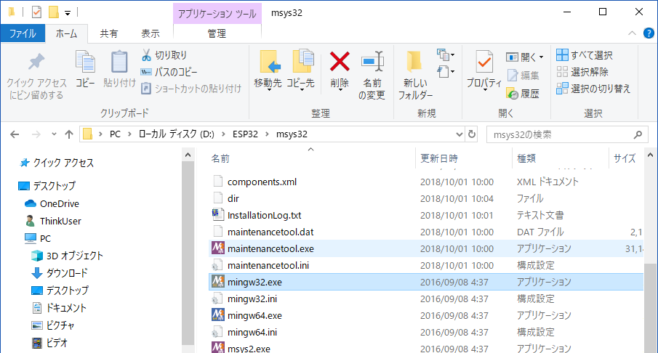

（２）SDKの導入
 |  | ESP32用のディレクトリに仮想環境を構築しているので、ホームディレクトリにそのままESP-IDFの環境を取り込む

 |  |  | git clone --recursive https://github.com/espressif/esp-idf.git

 |  |  | ※バージョン指定する場合は次の通り

 |  |  | git clone -b v4.3.1 --recursive https://github.com/espressif/esp-idf.git

 |  | ディレクトリが深いと、Windowsの動作が不安定になるので注意

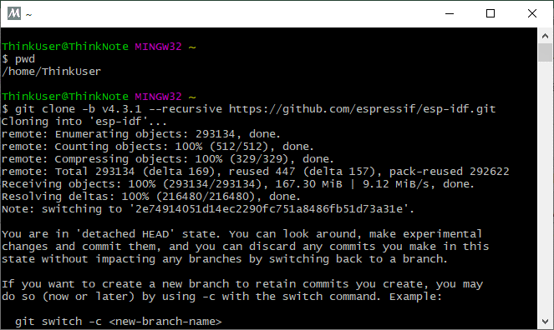

 |  | 次のコマンドを実行して、ESP-IDF環境を最新化

 |  |  | cd esp-idf
 |  |  | git submodule update --init

 |  | 次のコマンドを実施してSDKに必要なPythonの必須パッケージを取り込み

 |  |  | python -m pip install --user -r $IDF_PATH/requirements.txt

 |  | ※事前にツールチェインがESP-IDFを参照する為の環境変数"IDF_PATH"を設定

 |  | 起動時に環境変数が読み込まれる様に設定ファイルを作成する
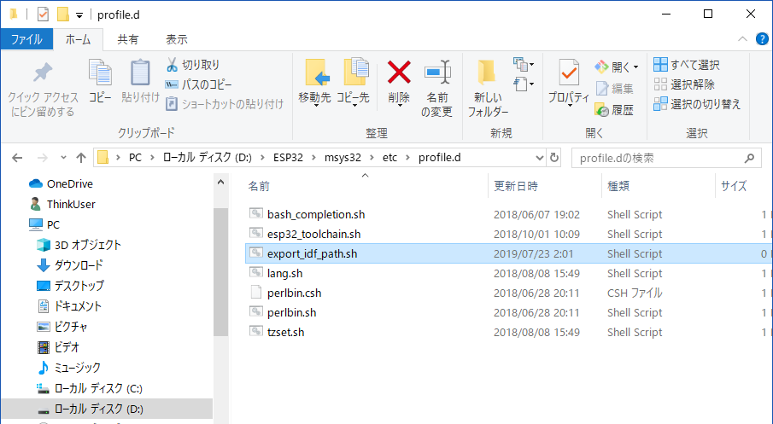

テキストファイルとして作成

 |  | 作成した"export_idf_path.sh"のファイルに、ESP-IDFのディレクトリへのパスの環境変数を設定するコマンドを記載

 |  | 環境変数を設定するシェルスクリプトファイルを作成
 |  | export_idf_path.sh
export IDF_PATH="D:/ESP32/msys32/home/ThinkUser/esp-idf"

 |  | ファイルの作成後にウィンドウを閉じてから、再度"mingw32.exe"を実行して環境を再起動する
 |  | 起動後に次のコマンドを実行して環境変数の設定を確認
printenv IDF_PATH

（３）サンプルプロジェクトの生成
 |  | ワークスペースとなるディレクトリを作成して、そのディレクトリに移動
mkdir -p ~/workspace
cd ./workspace

 |  | 作成したワークスペースにサンプルプロジェクトをコピーして移動
cp -r $IDF_PATH/examples/get-started/hello_world .
cd ~/workspace/hello_world

 |  | コピーしたサンプルプロジェクトに移動
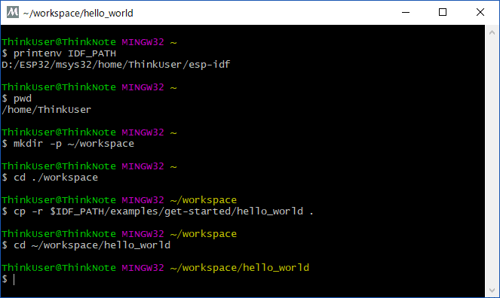

（４）サンプルプロジェクトの設定

 | 次のコマンドを実行してサンプルプロジェクトの設定を開始する
make menuconfig

 | シリアル通信のポート設定をWindows用に設定
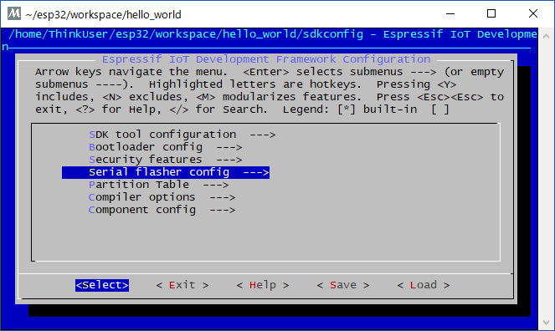

カーソルで"Serial flasher config"を選択してEnter

 | デバイスマネージャーで接続するCOMポートを確認する
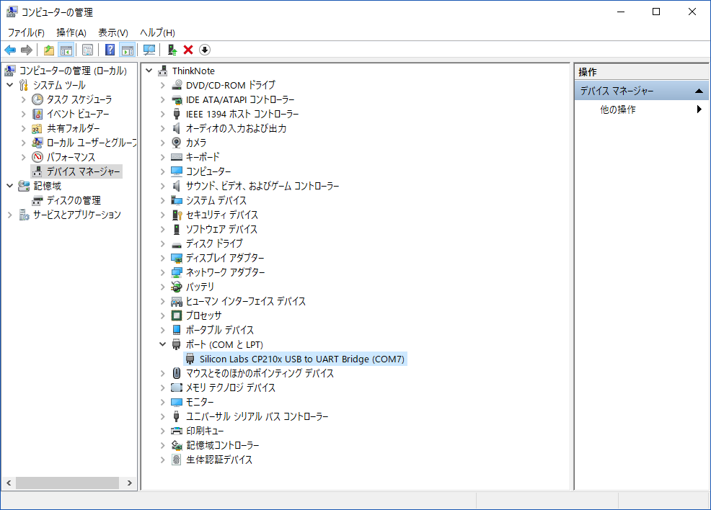

 | "Default serial port"を選択して、接続ポート設定を"/dev/COMx"に書き換えて"OK"を選択してEnter
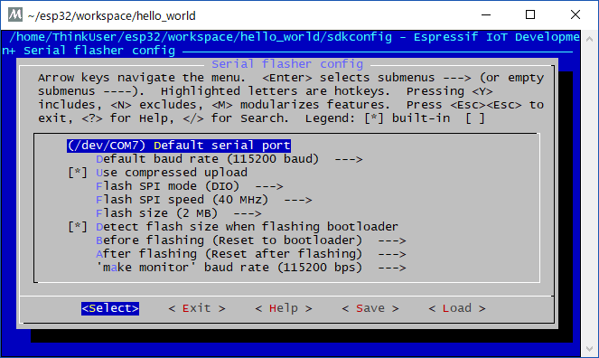

 | 変更した設定を保存(saveを選択してEnter)
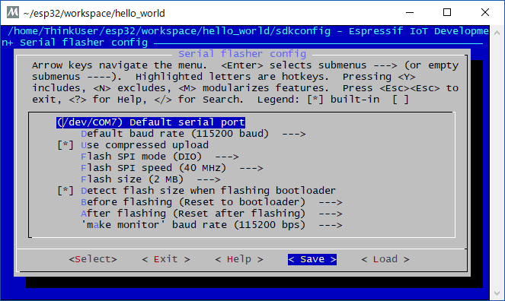

 | 設定の保存先はそのままとする
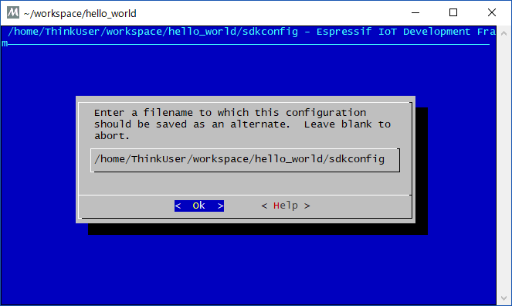

 | 必要に応じて、CPUのクロック等の設定も更新してEXITを選択して設定を終了する。

（５）サンプルプロジェクトのビルド
 | 次のコマンドを実行してビルドと書き込みを実施する
make flash

 | 問題無くビルドされて書き込みされる事を確認する

環境構築手順 （Eclipse）
仮想LinuxとESP-IDFを用いたクロスコンパイル環境をEclipseで使用する為の環境構築手順

（１）Eclipse（Pleiades All in One）のインストール
 |  | 次のURLにアクセスして、Eclipse環境をダウンロードする。

 |  | http://mergedoc.osdn.jp/

 |  | GNUのC/C++の環境に加えてビルドにpythonの環境が必要になる様なので、「Ultimate」を選択してダウンロード
 |  | 「Full Edition」には実行に必要なJava環境が内包されているので、良く分からない人は「Full Edition」を選択

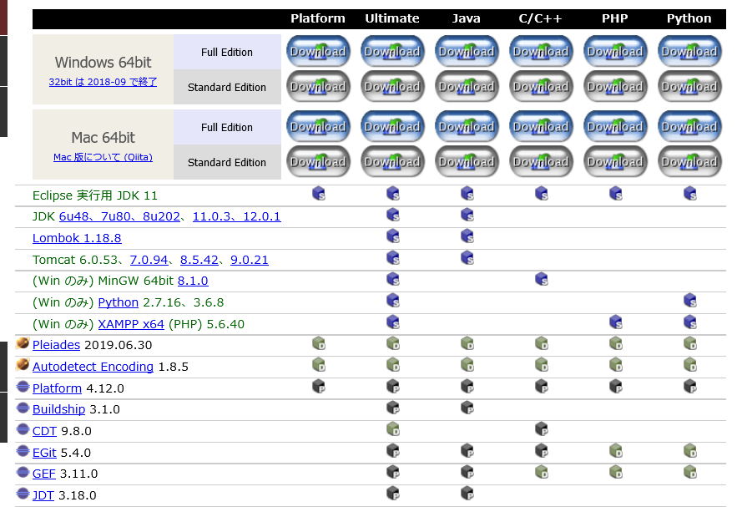

 |  | ダウンロードしたファイルを開発環境のインストールディレクトリに解凍する

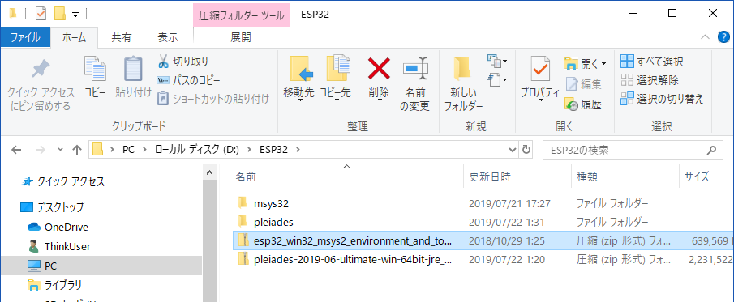

 |  | 解凍したディレクトリにあるEclipseを起動して、ワークスペースの場所を指定

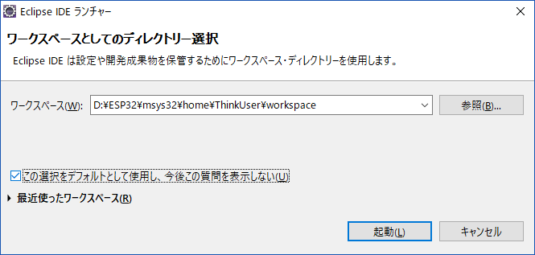
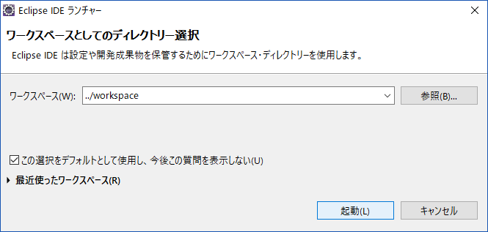

 |  | 起動を確認
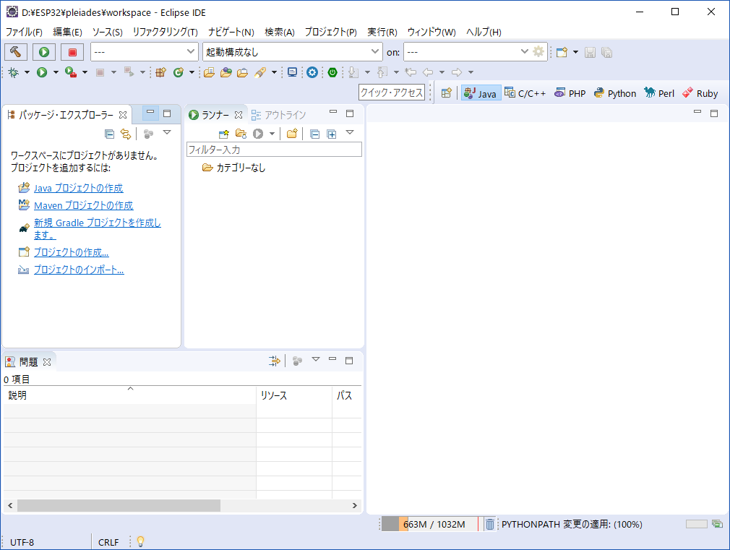

（２）サンプルプロジェクトのEclipseワークスペースへのインポート
 | ESP-IDF環境が構築済みである前提で進める

 | メニューの"ファイル"から"インポート"を選択

 | "C/C++"を開き、"Makefile プロジェクトとしての既存コード"を選択する
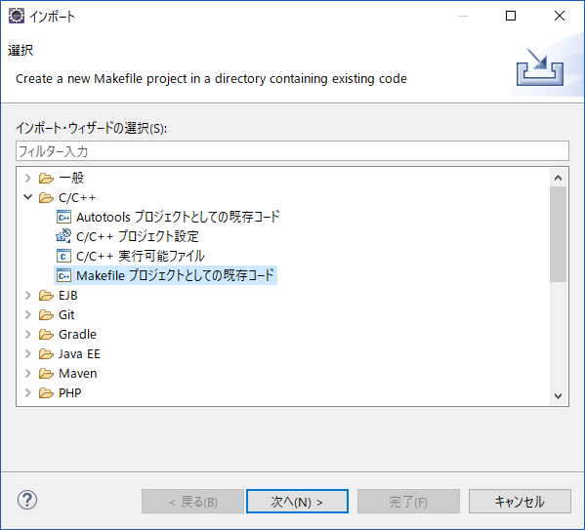

 | "既存コードのロケーション"の項目に、ESP-IDFの環境構築で作成したサンプルプロジェクトの場所を指定
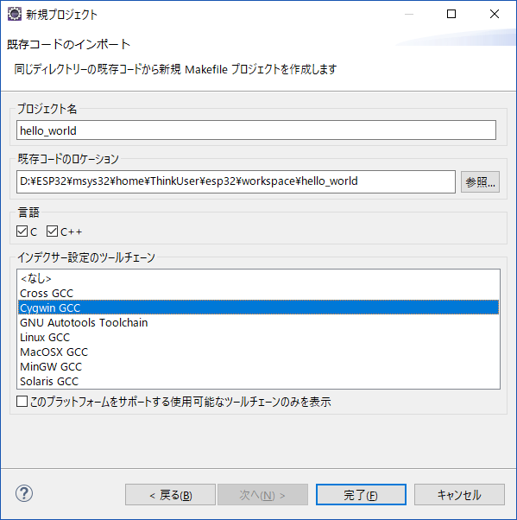

選択する

チェックを外す

（３）インポートしたプロジェクトの設定
 | "パッケージエクスプローラー"等において、インポートしたプロジェクトを右クリックして"プロパティ"を選択する
 | C/C++ ビルド

 | デフォルト・ビルド・コマンドを使用 のチェックボックスを OFF
 | "ビルドコマンド"に次の一文を入力

 |  |  | python ${IDF_PATH}/tools/windows/eclipse_make.py

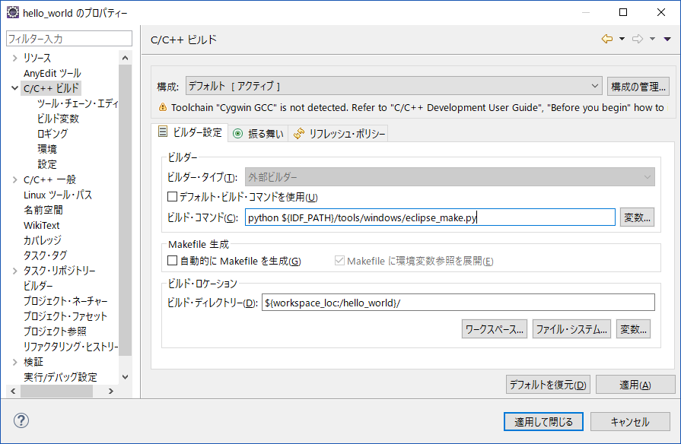

コマンドを書き換える
※ESP-IDF4.2の時点では、homeディレクトリ配下にesp-idfフォルダが
無い場合のみ指定することになっている。
チェックを外す

 | "環境"を次の様に設定
 | C/C++ ビルド の配下の 環境

 | 追加 ボタンから、名前：BATCH_BUILD 値：1
 | 追加 ボタンから、名前：IDF_PATH 値：D:\ESP32\msys32\home\ThinkUser\esp-idf
 | PATH をダブルクリックから、既存の値を削除し、値：D:\ESP32\msys32\usr\bin;D:\ESP32\msys32\mingw32\bin;D:\ESP32\msys32\opt\xtensa-esp32-elf\bin
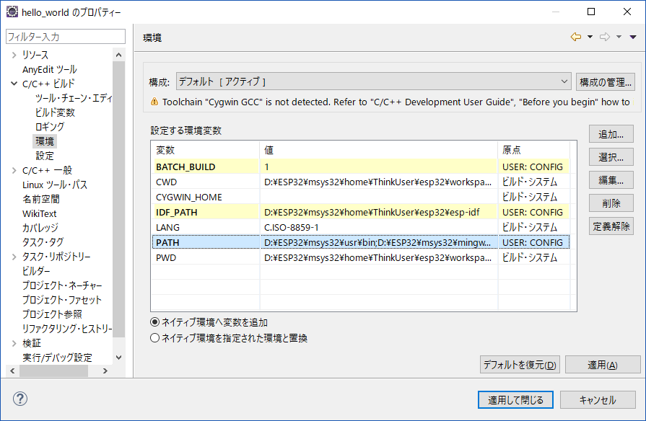

追加する

追加する

D:\ESP32\msys32\usr\bin;D:\ESP32\msys32\mingw32\bin;D:\ESP32\msys32\opt\xtensa-esp32-elf\bin
に書き換える

 | 次の様に書き換える
 | C/C++ 一般 の配下の Preprocessor Include Paths, Macros,etc.

 | プロバイダー タブ
 | "CDT GCC Build Output Parser" を選択し、下に出てくる "Compiler command pattern" の最初に xtensa-esp32-elf- を追加
 | つまり
 |  | xtensa-esp32-elf-(g?cc)|([gc]\+\+)|(clang)
 | とします。

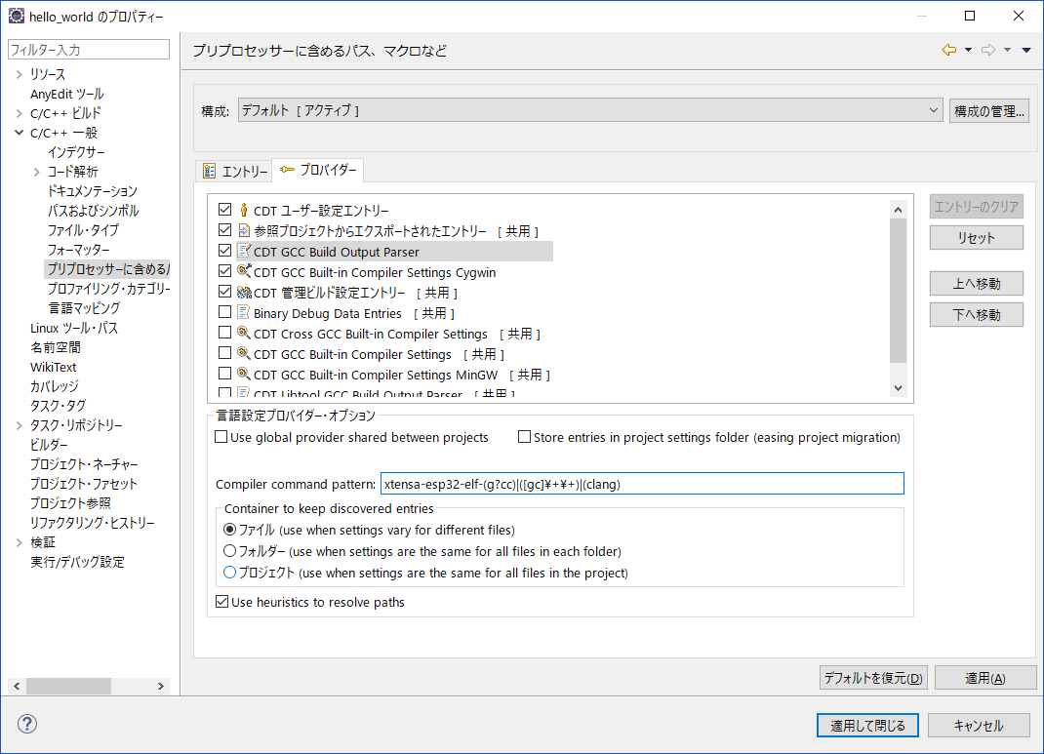

書き換える

 | 次の様に書き換える
 | "CDT GCC Built-in Compiler Settings Cygwin" を選択し、下に出てくる "Command to get compiler specs" の ${COMMAND} を xtensa-esp32-elf-gcc に変更。
 |  | つまり
 |  |  | xtensa-esp32-elf-gcc ${FLAGS} -E -P -v -dD "${INPUTS}"
 |  | とします。

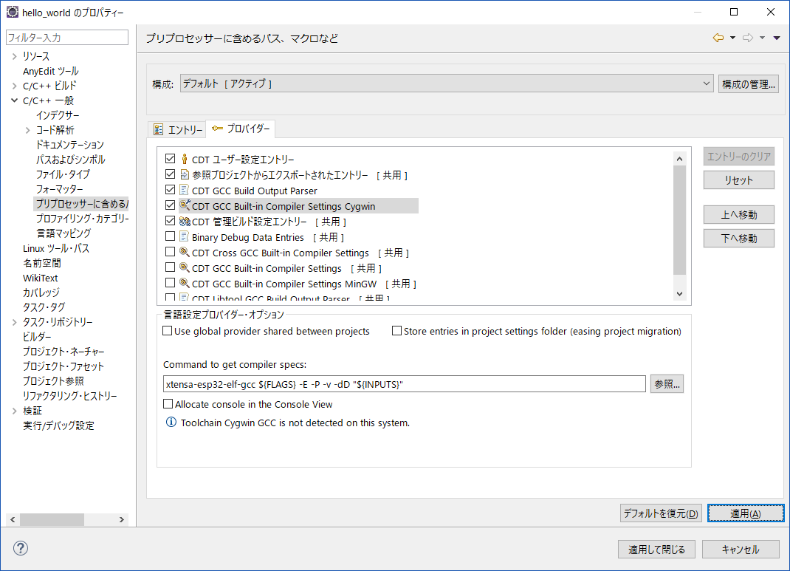

選択する

書き換える

（４）インポートしたプロジェクトのビルド
 | メニューの"プロジェクト"から"プロジェクトのビルド"を選択する

（５）プロジェクトの書き込み
 | インポートしたプロジェクト右クリック → "ターゲットをビルドする" → "作成 "
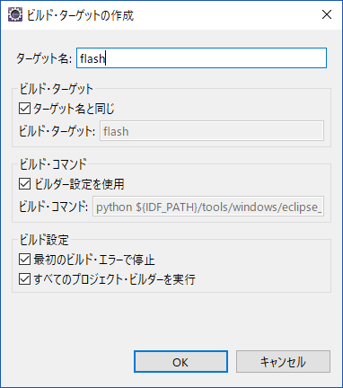

"flash"と書く

 | インポートしたプロジェクト右クリック → "ターゲットをビルドする" → "ビルド "
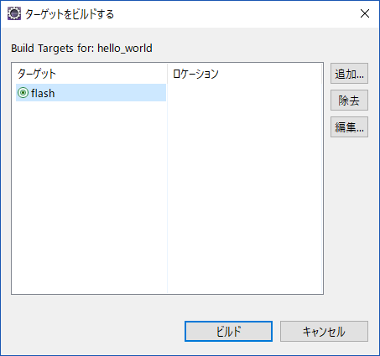

選択する

環境構築手順（EclipsePlugin）
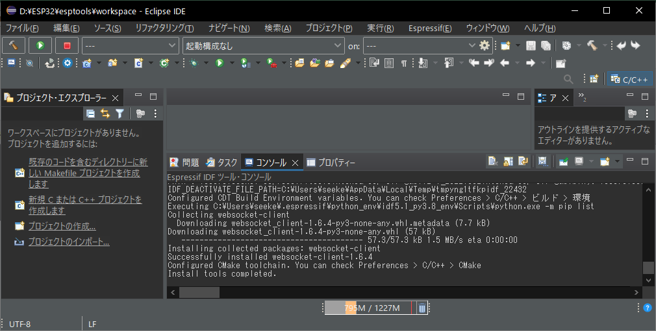
仮想Linux環境＋ESP-IDF＋Eclipseとは別に、メーカーが提供し始めたEclipseプラグインの開発環境

（１）環境構築概要
 | 次の公式サイトの情報を参考に、EclipseのプラグインによるESP-IDFの開発環境を構築

 |  | https://github.com/espressif/idf-eclipse-plugin/blob/master/README.md

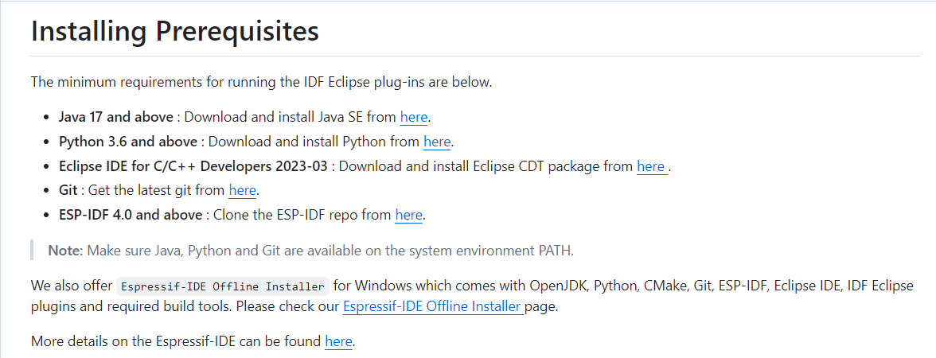

（２）Java環境（OpenJDK）のインストール
 | Eclipse等でJava環境が必要になるのでJDKをインストールする。
 | 今回はOpenJDKのVer21を選択

 | https://jdk.java.net/

 | インストール後、次の環境変数も設定

 |  | 環境変数名 | 操作
 |  | JAVA_HOME | Javaをインストールしたディレクトリのパスを設定
 |  | PATH | Javaをインストールしたディレクトリ配下のbinディレクトリのパスを追加

（３）Python環境のインストール
 | 開発環境のスクリプトの多くがPythonのスクリプトである事から、Pythonの環境が必要になるので
 | 次のサイトからダウンロードしてインストールする。

 |  | https://www.python.org/downloads/

 | インストール後、環境変数のPATHにPythonのインストールフォルダを追加

（４）GIT環境のインストール
 | ESP-IDFの開発環境のリソースは、GITの公開リポジトリで管理されている事から
 | リソースの取得や操作が必要となるので、次のサイトからGIT環境をダウンロードしてきてインストールする。

 |  | https://git-scm.com/

 | インストール後、環境変数のPATHにGITをインストールしたフォルダ配下のcmdフォルダを追加

（５）ESP-IDF環境のインストール
 | 次の公式のGITリポジトリから、開発環境のリソースをダウンロードしてくる

 |  | https://github.com/espressif/esp-idf/releases

 | 今回はサブモジュールも含まれたZipファイルをダウンロード

 | ダウンロードして来たリソースを、開発ツールのインストール先に解凍する。

（５）Eclipse（Pleiades All in One）のインストール
 |  | 次のURLにアクセスして、Eclipse環境をダウンロードする。

 |  | https://willbrains.jp/

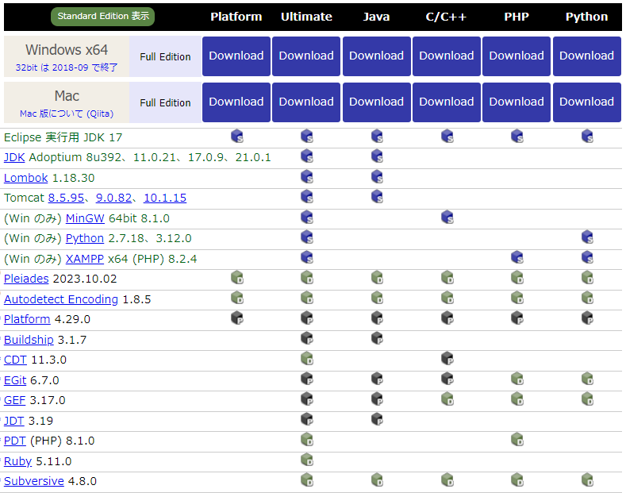
 |  | GNUのC/C++の開発環境が必要になるので、「C/C++」をダウンロード
 |  | 「Full Edition」には実行に必要なJava環境が内包されているので、良く分からない人は「Full Edition」を選択

 |  | ダウンロードしたファイルを開発環境のインストールディレクトリに解凍する

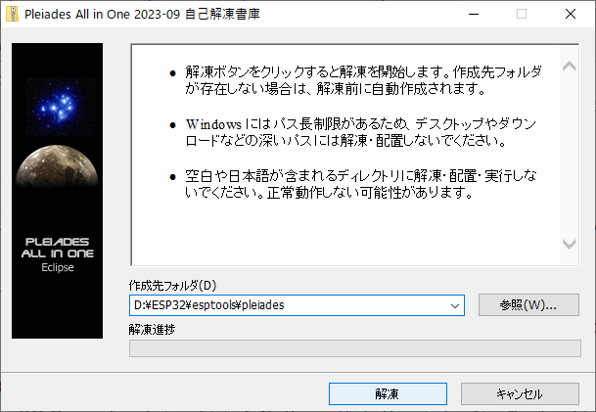

（６）Eclipse（Pleiades All in One）へESP-IDF開発プラグインを追加
 | 起動して、まずワークスペースを作成

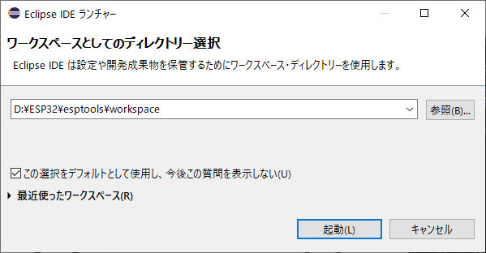

 | 起動したら、"ヘルプ > 新規ソフトウェアのインストール"と選択して、次のリポジトリを追加する。

 |  | 名前 | Espressif IDF Plugins for Eclipse
 |  | ロケーション | https://dl.espressif.com/dl/idf-eclipse-plugin/updates/latest/

 | プラグインが表示されるので、全てを選択して「次へ」をクリック

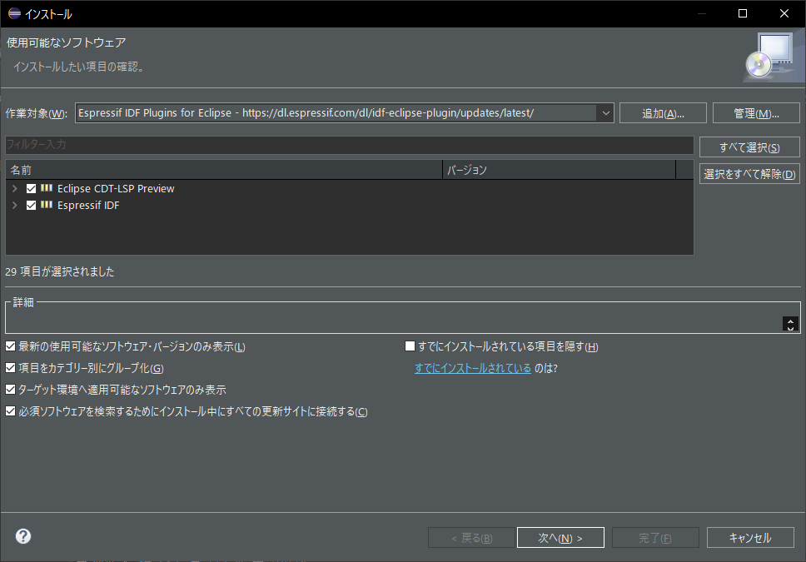

 | インストール詳細も表示されるので、これも確認して「次へ」をクリック

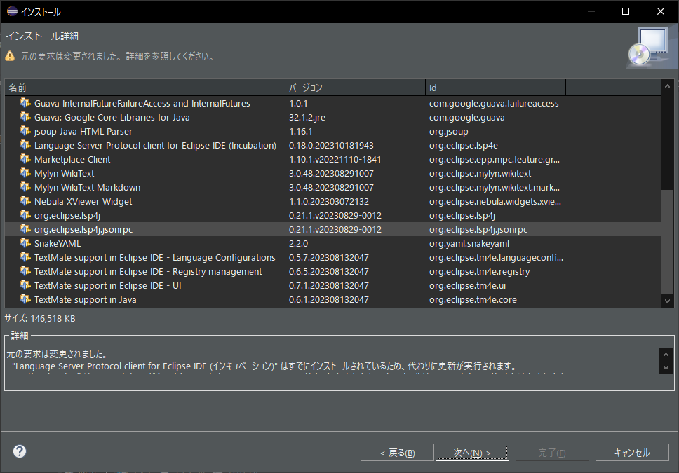

 | 使用条件の確認についても、同意を選択した上で「完了」をクリック

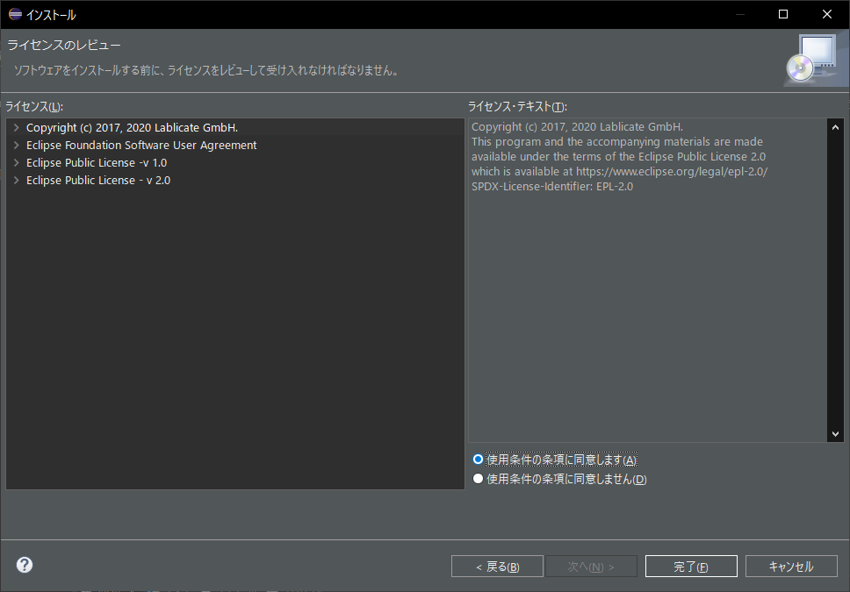

 | プラグインの配布サイトを信用するか聞いてきた場合には、チェックを入れて「選択項目を信頼する」をクリック

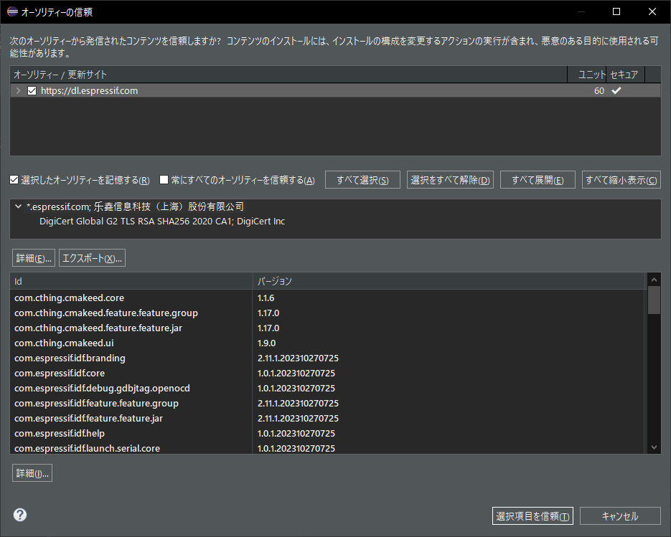

 | 未署名のリソースを信頼するか聞いてくる場合は、チェックを入れて「選択項目を信頼」をクリックする。

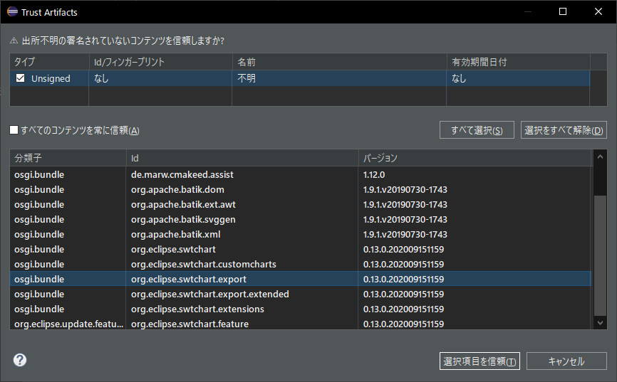

 | インストールが完了すると再起動を要求してくるので、再起動を実行する。

 | 再起動後に、ESP-IDFの環境についての初期設定を実行する。
 | "Esspressif＞ESP-IDFツールマネージャー＞ツールのインストール"と選択して、ダイアログを表示する。
 | インストールして来た各リソースのパスを指定して、「ツールのインストール」をクリックする。

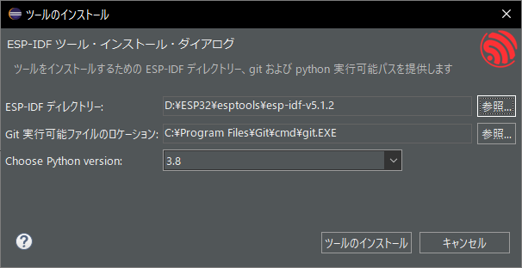

 | 暫くすると、インストールが完了する。

環境構築手順（wolfSSL）
暗号化の処理に使用するSSL/TLSライブラリの導入手順

（１）ライブラリは次のサイトからダウンロード
 | ライセンスはGNU GPL2、商用ライセンスもあり
 | https://www.wolfssl.jp/download/

（２）ダウンロードしたファイルをESP開発環境のmsys2から参照可能な場所に配置する

（３）セットアップスクリプトを実行
 |  | 解凍したディレクトリの次のパスにあるセットアップスクリプトを実行する

 |  |  | wolfssl-4.7.0\IDE\Espressif\ESP-IDF\setup.sh

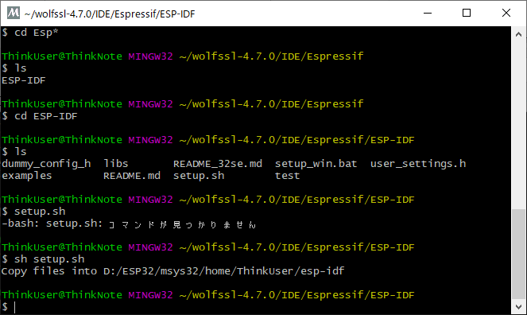

（４）wolfSSLのコピーを確認
 |  | wolfSSLのリソースが次のパスにコピーされている事を確認する

 |  | esp-idf\components\wolfssl

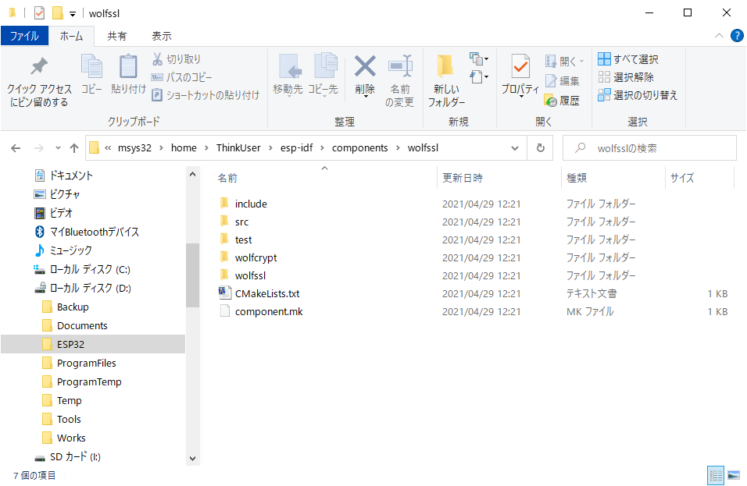

 |  | 同様にしてサンプルプログラムが配置されている事を確認する

 |  |  | esp-idf\examples\protocols

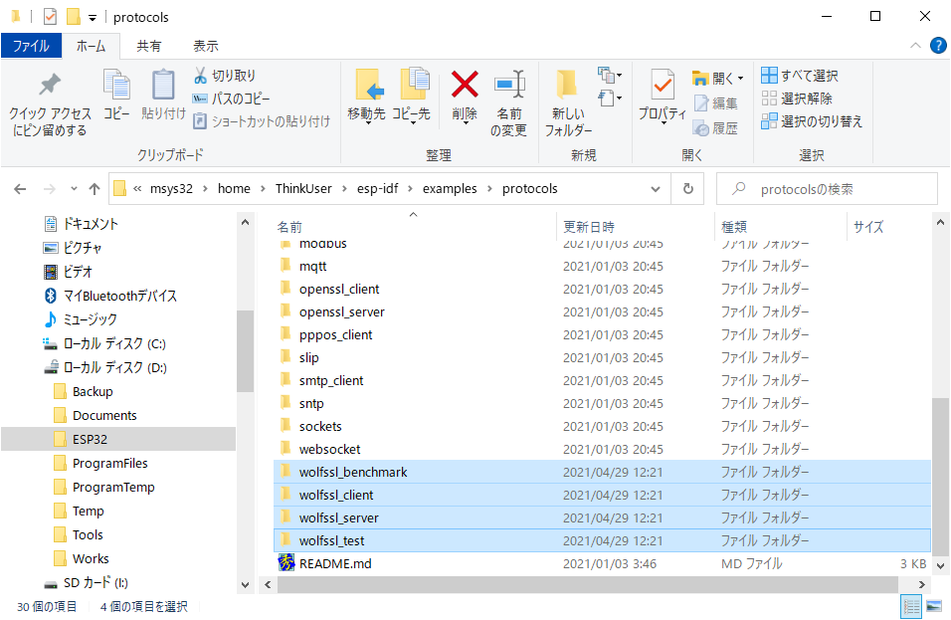

（５）ESP-IDF環境の設定を有効化
 |  | 次のファイルに記載されているESP-IDF環境の設定を、コメント解除する事で有効化する

 |  |  | esp-idf\components\wolfssl\wolfssl\wolfcrypt\settings.h

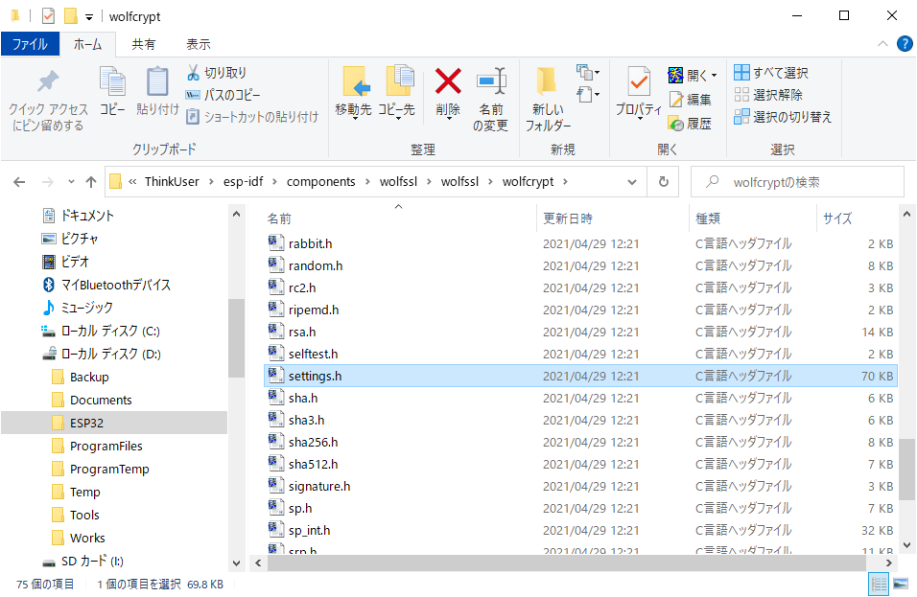

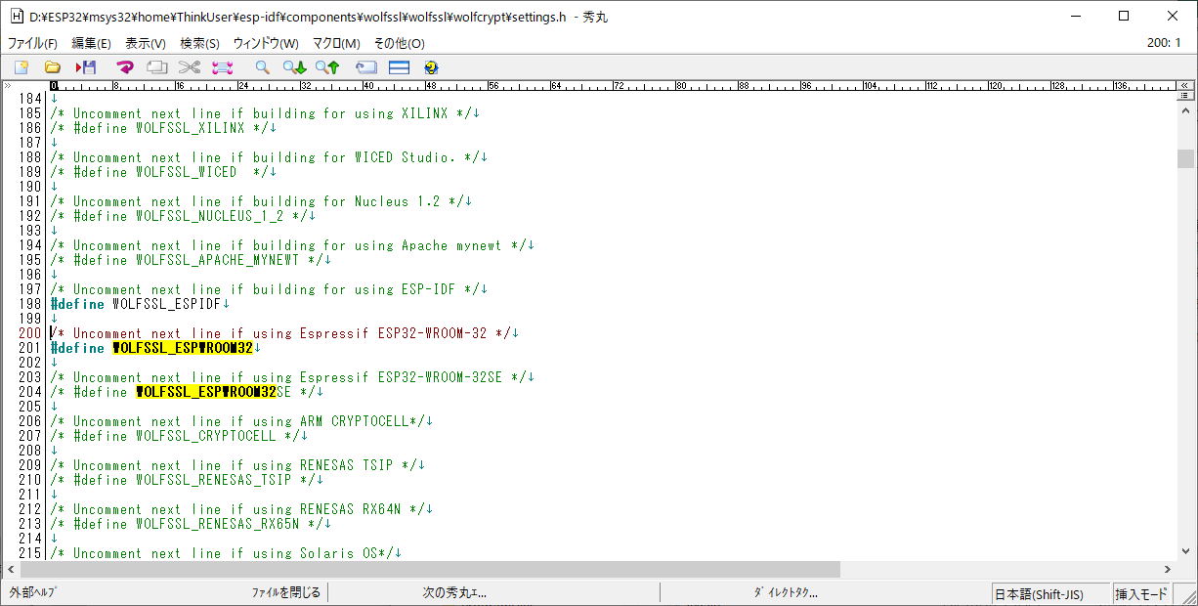

この二つをコメント解除する。

（６）ユーザー設定は次の通り
 |  | ユーザー設定は次のヘッダファイルに記載する。

 |  | esp-idf\components\wolfssl\include\user_settings.h

トラブル対応
１．ビルド環境について
 | ビルドするとスクリプトエラーが発生したので、原因を調査
IOError: D:/ESP32/msys32/home/ThinkUser/esp-idf/Kconfig:59: Could not open '/home/ThinkUser/esp-idf/components/bootloader/Kconfig.projbuild' (ENOENT: No such file or directory). Perhaps the $srctree environment variable (which was unset) is set incorrectly. Note that the current value of $srctree is saved when the Kconfig instance is created (for consistency and to cleanly separate instances). Also note that e.g. $FOO in a 'source' statement does not refer to the environment variable FOO, but rather to the Kconfig Symbol FOO (which would commonly have 'option env="FOO"' in its definition).
make: *** [/home/ThinkUser/esp-idf/components/esp32/Makefile.projbuild:51: /home/ThinkUser/workspace/hello_world/build/esp32/esp32.common.ld] Error 1
xtensa-esp32-elf-ar cru libwpa_supplicant.a src/crypto/ms_funcs.o src/crypto/crypto_internal-cipher.o src/crypto/crypto_internal-modexp.o src/crypto/bignum.o src/crypto/sha1-pbkdf2.o src/crypto/aes-cbc.o src/crypto/md5.o src/crypto/rc4.o src/crypto/sha256.o src/crypto/dh_groups.o src/crypto/md4-internal.o src/crypto/sha1-internal.o src/crypto/aes-wrap.o src/crypto/crypto_mbedtls.o src/crypto/crypto_internal.o src/crypto/dh_group5.o src/crypto/des-internal.o src/crypto/crypto_internal-rsa.o src/crypto/aes-unwrap.o src/crypto/aes-internal-dec.o src/crypto/sha1.o src/crypto/aes-internal.o src/crypto/md5-internal.o src/crypto/sha256-internal.o src/crypto/aes-internal-enc.o port/os_xtensa.o src/fast_crypto/fast_crypto_internal-cipher.o src/fast_crypto/fast_crypto_internal-modexp.o src/fast_crypto/fast_aes-unwrap.o src/fast_crypto/fast_sha256.o src/fast_crypto/fast_crypto_internal.o src/fast_crypto/fast_aes-cbc.o src/fast_crypto/fast_sha256-internal.o src/fast_crypto/fast_aes-wrap.o src/wpa2/eap_peer/eap_peap_common.o src/wpa2/eap_peer/chap.o src/wpa2/eap_peer/eap_mschapv2.o src/wpa2/eap_peer/eap_peap.o src/wpa2/eap_peer/eap_ttls.o src/wpa2/eap_peer/eap_tls_common.o src/wpa2/eap_peer/eap_tls.o src/wpa2/eap_peer/mschapv2.o src/wpa2/eap_peer/eap_common.o src/wpa2/eap_peer/eap.o src/wpa2/tls/tls_internal.o src/wpa2/tls/tlsv1_common.o src/wpa2/tls/tlsv1_server_write.o src/wpa2/tls/bignum.o src/wpa2/tls/tlsv1_record.o src/wpa2/tls/pkcs5.o src/wpa2/tls/pkcs1.o src/wpa2/tls/tlsv1_client_write.o src/wpa2/tls/tlsv1_server_read.o src/wpa2/tls/asn1.o src/wpa2/tls/pkcs8.o src/wpa2/tls/rsa.o src/wpa2/tls/tlsv1_client.o src/wpa2/tls/tlsv1_client_read.o src/wpa2/tls/tlsv1_cred.o src/wpa2/tls/x509v3.o src/wpa2/tls/tlsv1_server.o src/wpa2/utils/ext_password.o src/wpa2/utils/base64.o src/wps/wps_enrollee.o src/wps/uuid.o src/wps/wps_attr_build.o src/wps/wps_registrar.o src/wps/wps_common.o src/wps/wps.o src/wps/wps_dev_attr.o src/wps/wps_attr_parse.o src/wps/wps_validate.o src/wps/wps_attr_process.o src/wps/eap_common.o

 | ネット上で調べて見たところ、次の箇所に問題があるとの事
 | esp-idf/make/project_config.mk ライン７～１１
ifdef MSYSTEM
# kconfiglib requires Windows-style paths for kconfig files
COMPONENT_KCONFIGS := $(shell cygpath -w $(COMPONENT_KCONFIGS))
COMPONENT_KCONFIGS_PROJBUILD := $(shell cygpath -w $(COMPONENT_KCONFIGS_PROJBUILD))
endif

 | プロジェクトの環境変数に「MSYSTEM」を追加すれば良さそうですが、そうすると他の場所でビルドエラーになるので
 | ifdef -endif をコメントアウトして対応
#ifdef MSYSTEM
# kconfiglib requires Windows-style paths for kconfig files
COMPONENT_KCONFIGS := $(shell cygpath -w $(COMPONENT_KCONFIGS))
COMPONENT_KCONFIGS_PROJBUILD := $(shell cygpath -w $(COMPONENT_KCONFIGS_PROJBUILD))
#endif

２．BLEのスタックオーバーフローなどについて
 | BLEの処理を実行していると、スタックオーバーフローやメモリ確保エラー等が発生する事がある。
 | これはBLEのAPIが内部の処理で使用しているメモリ領域の枯渇が問題だと思われる。
 | 具体的には、ユーザーが指定したコールバック関数の肥大化が原因で発生している事が疑われる。
 | この場合には、BluetoothやFreeRTOSのメモリ設定を変更する事で解決すると思われる。

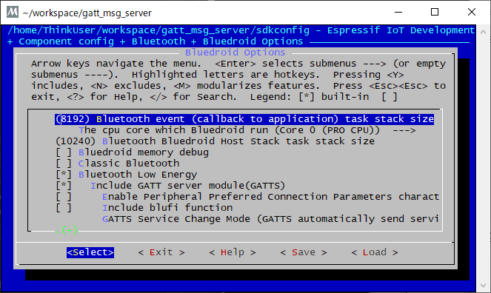

３．BLEのスタックトレースの参照方法について
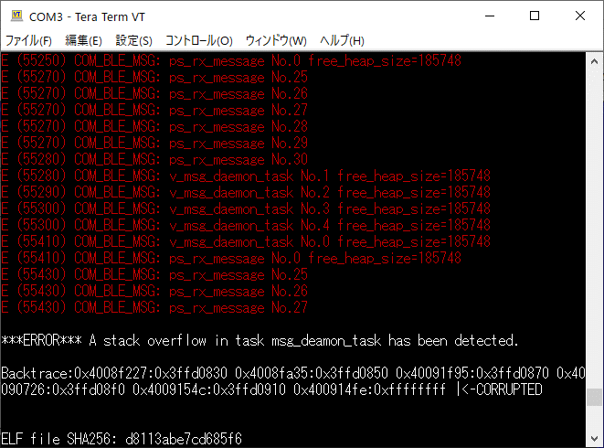

 |  | Backtraceとして出力されている4Byteのアドレスの組み合わせを使って、対象のelfファイルがある
 |  | ディレクトリで次のコマンドを実行して参照する

 |  |  | xtensa-esp32-elf-addr2line -pfiaC -e gatt_msg_server.elf 0x4008f227:0x3ffd0830

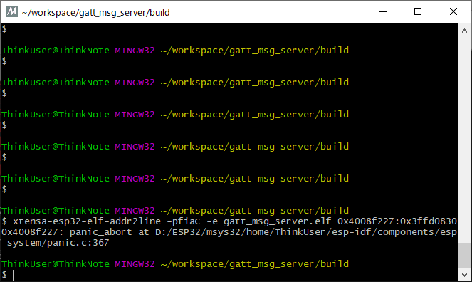

 |  | ※Windows環境では、コマンドプロンプトから次のEXEファイルを実行

 |  |  | C:\Users\ユーザー名\.espressif\tools\xtensa-esp32-elf\esp-12.2.0_20230208\xtensa-esp32-elf\bin\xtensa-esp32-elf-addr2line.exe -pfiaC -e "elfファイルパス" Backtraceの記述
 |  |  | C:\Users\seeke\.espressif\tools\xtensa-esp32-elf\esp-12.2.0_20230208\xtensa-esp32-elf\bin\xtensa-esp32-elf-addr2line.exe -pfiaC -e "D:\ESP32\esptools\workspace\alarm\build\app-template.elf"

パーティションテーブル
１．パーティションテーブル概要
 | ESP-IDFで開発したアプリが使用するフラッシュメモリについての設定
 | 使用する各パーティションのアドレスおよびサイズの定義がされているテーブルの事
 | ESP-IDFでは用意されているパーティションテーブルに加えて、ユーザーが独自に作成したCSVファイルによる
 | パーティションテーブルの指定が行える。

 | パーティションテーブルには最大で領域を９５エントリ定義する事が出来、サイズは３KB
 | これにMD5のチェックサム等が付加される事から、パーティションテーブルには4KBが必要となる。

 | フラッシュメモリ上の各パーティションは、これに続いて配置される事から
 | 各パーティションはパーティションテーブルが配置されるオフセット＋４KB以降に
 | 配置する必要がある。

 | ESP-IDFではフラッシュメモリ上に、複数のアプリケーションや次のデータを保持する事が出来る。

 |  | (1)較正データ
 |  | (2)ファイルシステム
 |  | (3)パラメータストレージ

 | フラッシュメモリのセクタサイズは４KBであり、各パーティションはこの倍数のサイズを指定する必要がある。

２．基本設定
 | SDK Configurationにて基本設定を行う
 | 基本設定では次の設定を行う

 |  | (1)パーティションテーブルの選択
 |  |  | 用意されているパーティションテーブルか、ユーザーが用意したパーティションテーブルを選択する。

 |  | (2)オフセット
 |  |  | パーティションテーブルを書き込む際の先頭からのオフセット位置を設定する。

３．パーティションテーブルの記載方法
 | ユーザーが用意するパーティションテーブルは、次のサンプルの様なCSVファイルである。
# Name, Type, SubType, Offset, Size, Flags
nvs, data, nvs, 0x9000, 0x4000
otadata, data, ota, 0xd000, 0x2000
phy_init, data, phy, 0xf000, 0x1000
factory, app, factory, 0x10000, 1M
ota_0, app, ota_0, , 1M
ota_1, app, ota_1, , 1M
nvs_key, data, nvs_keys, , 0x1000

 | CSVファイルのレコードフォーマットは次の通り

 |  | Name |  | Type |  | SubType |  | Offset | Size |  | Flags

 | 上記のフォーマットの各項目値は、次の通り

 |  | (1)Name
 |  |  | パーティションの名称、終端文字を含めて16Byte以内の名称を記載する。

 |  | (2)Type
 |  |  | パーティションのタイプを指定、0～255の数値（16進数表記も可）もしくは予約文字列として
 |  |  | "app"(0x00)または"data"(0x01)を記載する。

 |  | (3)SubType
 |  |  | パーティションタイプの詳細を指定、0～255の数値（16進数表記も可）もしくは予約文字列を記載する。
 |  |  | Typeの値によって指定可能なSubTypeは次の通り

 |  |  | Type |  | SubType |  | 数値 |  | 必須 | Size |  | 概要
 |  |  | app |  | factory |  | 0x00 |  |  |  |  | デフォルトのアプリケーション配置パーティション、OTAパーティションが無い場合に起動される。
 |  |  |  |  | ota_0 |  | 0x10 |  |  |  |  | OTA(Over The Air)機能で使用されるアプリケーションパーティション、OTA機能でアプリを更新する場合
 |  |  |  |  | ～ |  |  |  |  |  |  | 別のOTAパーティションに書き込みが行われる為、OTA機能を使用する場合には必ず２つ以上の
 |  |  |  |  | ota_15 |  | 0x1F |  |  |  |  | パーティションが必要となる。
 |  |  |  |  | test |  | 0x20 |  |  |  |  | 有効なアプリパーティションが無い場合に、ブートローダーはこのパーティションを実行する。
 |  |  | data |  | ota |  | 0x00 |  |  | 8KB以上 |  | OTA(Over The Air)機能を使用する場合のデータ領域、OTA機能を使用する場合には必須
 |  |  |  |  | phy |  | 0x01 |  |  |  |  | 通信関係の制御データパーティション、コンパイラのデフォルト設定ではアプリに含まれている。
 |  |  |  |  | nvs |  | 0x02 |  | 〇 | 12KB以上 |  | Key Value形式のデータ保存パーティション、必ず作成する事
 |  |  |  |  | coredump |  | 0x03 |  |  |  |  | コアダンプの保存パーティション、Size=20 + max tasks number x (12 + TCB size + max task stack size)
 |  |  |  |  | nvs_keys |  | 0x04 |  |  | 4KByte |  | nvsパーティションを暗号化する際に、暗号化のキーを保持しておく領域
 |  |  |  |  | efuse |  | 0x05 |  |  |  |  | 仮想eFuseパーティション、物理的なeFuseをエミュレートする仮想eFuse機能が使用
 |  |  |  |  | undefined |  | 0x06 |  |  |  |  | 未定義パーティション
 |  |  |  |  | fat |  | 0x81 |  |  |  |  | FATファイルシステムとして両可能なデータパーティション
 |  |  |  |  | spiffs |  | 0x82 |  |  |  |  | SPIFFSファイルシステムとして両可能なデータパーティション
 |  |  |  |  | littlefs |  | 0x83 |  |  |  |  | LetterFSファイルシステムとして両可能なデータパーティション
 |  |  | 上記以外 |  | 任意値 |  | 0x00
 |  |  |  |  |  |  | ～
 |  |  |  |  |  |  | 0xFE

 |  | (4)Offset
 |  |  | パーティションの先頭アドレスを指定する、つまりセクタサイズ（4KB）の倍数を指定する。
 |  |  | この項目が空白の場合、前の領域の直後のセクタが指定されたものとして扱われる。
 |  |  | 先頭の領域に対して空白が指定された場合には、パーティションテーブルの直後のセクタが指定されたものとして扱われる。

 |  |  | appパーティションは64KBに合わせたオフセットを指定する必要がある。
 |  |  | オフセットは10進数の数値、もしくは16進数表記の数値（0x・・・）、キロバイト単位の数値（10K）、メガバイト単位の数値（5M）
 |  |  | 等の表記で指定する事が可能である。

 |  |  | 値を指定する場合には、各パーティション設定の整合性が取れる様にする必要が有る。

 |  | (5)Size
 |  |  | パーティションのサイズを指定する。

 |  | (6)Flag
 |  |  | パーティションの暗号化設定フラグ、未指定またはencryptedまたはreadonlyを指定する。
 |  |  | Typeがappのパーティションは、この設定とは無関係に暗号化される。
 |  |  | readonlyは、SubTypeがdataのパーティションにのみ指定可能

